ET1
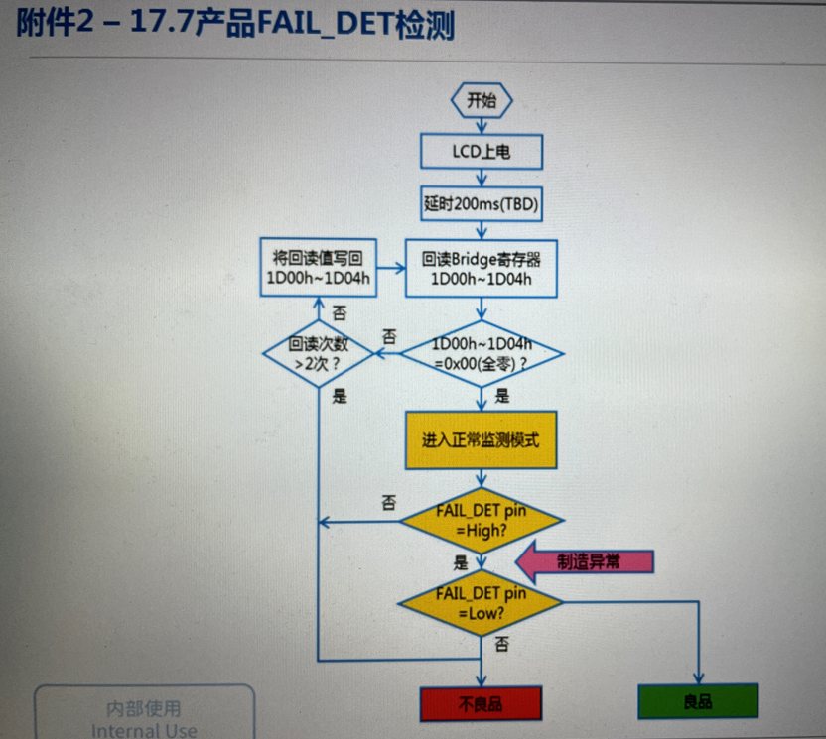
站点 | 项目 | Spec | 验证标准
ET1 | 上下电时序 | 产品上掉电时序 | Follow产品上掉电时序(附件1)
 | VCC电流检测 | 600mA±15% | 检测VCC电流，且根据卡控范围可拦截超标产品，测试数据保存在log档中
 | Initial code回读 | 对应版本的TDDI Initial code | 全代码回读(不含Vcom和Gamma)，回读有错误，需可识别得到
 | IC版本回读 | IC版本寄存器(BFh=TBD) | 回读包括IC版本回读，IC版本使用错误，通过回读寄存器可检测到
 | TB、RL倒屏测试 |  | 例：第一幅flicker画面TB=1，RL=0 最后一幅小孩画面TB=0，RL=1 ETS系统是前面的画面统一按照TB=1，RL=0设定， 最后一幅绑定TB=0，RL=1的脚本
 | FailT检测(高低电平检测) | 附件2 | 正常为High(3.3V)，异常为Low(0V)，且将结果输出到log档； 通过FAIL_DET_pin(主FPCpin29)读取电平信息判定是否出现显示器异常，当出现异常时，通过TDDI SPI接口(主FPCpin38~pin41)下载单一异常侦测使能命令，再检查FAIL_DET pin电平，以确认异常类型(此过程类似单一使能查询，循环进行每一项异常的侦测)； TDDI IC FAIL_DET功能测试流程 1. 产品点亮后正常情况下FAIL_DET 是否拉H； 2. 出现异常(如EDP link disable)，FAIL_DET是否拉L； PS：ROHM Bridge IC的FAIL_DET功能测试，因需要实际产品ROHM调试确认，后续产品产出调好后再更新
 | 银胶阻值测试 （首次试做工厂未买到高阻计可暂缓） |  | 以ETS为例： 1. 高阻计测试阻值，如果测试结果在设定范围(高阻计内设置)内高阻计端口PASS pin输出H，不在设定范围内Pass pin输出是L； 2. IS_COM需要外部接入3.3V电源，这样H对应3.3V，L对应0V； 3. 利用ETS接口V_TEST1接收高阻计 PASS pin输出电压，通过脚本识别高低信号，在ETS测试的log档中会输出电阻测试的结果：Pass or NG. （后续工厂可能会有通过相关接口直接把电阻阻值数据导入MES系统的需求，请同步进行考量） | 